Sheet1 (2)
 |  |  |  |  |  |  |  |  |  |  |  |  |  | C4
 |  | 测 量 放 样 记 录

工程名称 |  |  | 温州市瓯江口新区一期市政工程PPP项目（瓯扬河、滨水北路和跨海一路等）一河八路十二桥工程 |  |  |  |  | 施工单位 |  |  | 上海建工集团股份有限公司
放样部位（桩号） |  |  | 跨海一路（K2+720~K2+883.312）下面层 |  |  |  |  | 放样日期
原施测人 |  |  | 李璐 |  |  |  |  | 放样人 |  |  | 陈赛美
测量放样情况（示意图） | 测站点 |  |  | / |  |  | 后视点 |  |  | E11-2
 | 测站点高程 |  |  | / |  |  | 后视点高程 |  |  | 4.355

 | 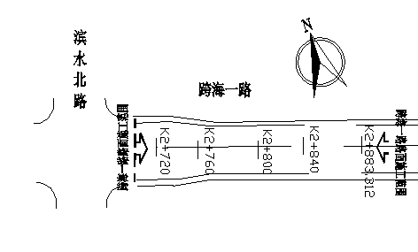

 | 桩号 |  | 左25.5m |  | 左21.5m | 左19m | 左4m |  | 中 |  | 右4m | 右19m | 右21.5m | 右25.5m
 | K2720.00 |  | 4.065 |  | 4.145 | 4.195 | 4.494 |  | 4.574 |  | 4.496 | 4.195 | 4.143 | 4.064
 | K2740.00 |  | 4.014 |  | 4.094 | 4.145 | 4.443 |  | 4.524 |  | 4.443 | 4.142 | 4.094 | 4.014
 | 桩号 |  | 左22m |  | 左18m | 左15.5m | 左4m |  | 中 |  | 右4m | 右15.5m | 右18m | 右22m
 | K0780.00 |  | 3.959 |  | 4.040 | 4.087 | 4.317 |  | 4.399 |  | 4.317 | 4.091 | 4.037 | 3.959
 | K0800.00 |  | 3.901 |  | 3.984 | 4.032 | 4.265 |  | 4.343 |  | 4.261 | 4.034 | 3.982 | 3.902
 | K0820.00 |  | 3.836 |  | 3.917 | 3.966 | 4.196 |  | 4.278 |  | 4.198 | 3.967 | 3.918 | 3.840
 | K0840.00 |  | 3.787 |  | 3.867 | 3.917 | 4.149 |  | 4.227 |  | 4.146 | 3.916 | 3.867 | 3.787
 | K0860.00 |  | 3.760 |  | 3.842 | 3.892 | 4.120 |  | 4.201 |  | 4.122 | 3.892 | 3.839 | 3.763
 | K0883.31 |  | 3.754 |  | 3.834 | 3.881 | 4.113 |  | 4.193 |  | 4.112 | 3.882 | 3.831 | 3.751

放样 依据

备 注

 | 观测： |  |  | 放样： |  |  | 计算： |  |  |  | 施工项目技术负责人：

